PRODUCTOS
 |  | 9

ACTIVIDAD | LINEAMIENTO | RESPONSABLE | PRODUCTO | OBSERVACIONES | TIEMPO DIAS | ENTREGA
ALISTAMIENTO | Contrataciíón de 1 profesional psicologóa o tranajo social | ESE Municipal | Contratos | Minuta con funciones y recursos a corde a lo estipulado por la resolución
ANÁLISIS DE CONTEXTO | El documento de análisis de contexto deberá contener: i) las particularidades del territorio donde se implementará la estrategia (características sociales, políticas, culturales y diferenciales), II) la dinámica de la migración que ha tenido el municipio y el número de personas migrantes y comunidades de acogida o receptoras que se encuentran en el municipio; y, iii) la oferta institucional presente en el territorio en materia de migración y rutas de atención, iv) los procesos de acompañamiento o atención psicosocial a población migrante que se estén adelantando o se hayan realizado previamente, y v) las barreras de acceso a servicios de salud mental para la población migrante. Para la elaboración del análisis de contexto, el Ministerio de Salud y Protección Social ha construido un formato denominado "Anexo 3 análisis de contexto", el cual se encuentra disponible en el link relacionado en la parte final de este documento. | FOCALIZADOR | INFORME | Se debe enviar para la revisón por parte de la coordinación | 45 | ABRIL | Página 9
MOMENTO DE ACERCAMIENTO A LOS DERECHOS DE SALUD | Momento de acercamiento al derecho a la salud Este momento busca que las y los migrantes, personas colombianas retornadas y comunidad de acogida conozcan: i) las rutas disponibles para la regularización de la situación migratoria, ii) las rutas para la afiliación al SGSSS y la prestación de servicios en salud, así como los deberes y derechos en salud que tienen como población migrante y colombiana retornada, y iii) el objetivo y alcance del acompañamiento psicosocial con el fin de construir acuerdos para el desarrollo de los siguientes encuentros. Identificación de necesidades de derivación de algunos casos a otros servicios, como, por ejemplo: Derivación a servicios especializados en salud mental (psicología o por psiquiatria) En aquellos casos en los que la persona no se encuentra afiliada al SGSSS y cuenta con un estatus migratorio regular se deberá realizar el trámite de afiliación a través del Sistema de Afiliación Transaccional (SAT). Derivación a servicios especializados en salud fisica: enfermedades que competen a servicios especializados en salud, como: medicina interna, rehabilitación física, ginecologia, cardiologia, entre otras Derivación a otras entidades con competencia en atención a población migrante: se podrán realizar a los Centros Intégrate, Puntos PRO de OIM, Casas de Justicia, u otros puntos de atención en los que se ofertan diferentes servicios dirigidos a la población migrante, Derivación a redes comunitarias con énfasis en población migrante: necesidades de apoyo comunitario, como los grupos, organizaciones o redes comunitarias que se identifiquen en el territorio | PSICOSOCIAL | ENCUENTRO | Con las entidades y organizaciones con lo que se logró los acuerdos de articulación en la fase de análisi de contexto Resultados de la oferta entregada a la población migrante Resultados de las orientaciones metodologícas contenidas en el Anexo 2 Link El equipo psicosocial brindará un espacio para la presentación de la oferta institucional que se encuentre disponible en el territorio para la población local y población migrante y colombiana retornada.
CONSTRUCCIÓN DEL PLAN | Construcción del Plan Para comprender las necesidades del acompañamiento psicosocial y los recursos de afrontamiento individuales, familiares y/o comunitarios, y la construcción de un plan de acompañamiento psicosocial que permita: i) la recuperación y/o mitigación de los impactos y afectaciones psicosociales ocasionados por la migración, ii) el fortalecimiento de los recursos de afrontamiento y conocimientos sobre el derecho a la salud, y, iii) la integración social-comunitaria y re-construcción de vinculos y relaciones en las comunidades de acogida. una vez decidan voluntariamente continuar participando en la estrategia se definirá el objetivo del acompañamiento psicosocial, el cual estará enfocado en dar respuesta a las necesidades psicosociales y el fortalecimiento de los recursos de afrontamiento identificados. se definirá conjuntamente el objetivo del acompañamiento, la o las modalidades más pertinentes, el horario y la periodicidad de la atención. A) Modalidad grupal: sectores, barrios y comunidades con identidad y sentimeintos afines B) Modalidad grupal: para la niñez C) Modalidad INdividual D) Modalidad acciones focales o únicas (ünica intervención) | PSICOSOCIAL | 6 SESIONES 4HORAS | Para la elaboración del plan mencionado, se estableció una descripción metodológica, que se encuentra en el "Anexo 2 orientaciones metodológicas". De igual manera, para el registro de esta información, el Ministerio ha definido el "Anexo 4 formato plan de acompañamiento",
MOMENTO DE DESARROLLO DEL PLAN DE ACOMPAÑAMIENTO PSICOSOCIAL | Está orientado al desarrollo del acompañamiento psicosocial, de acuerdo con el objetivo y la modalidad o modalidades acordadas en el plan de acompañamiento psicosocial. Gestionar la atención si durante el desarrollo del plan de acompañamiento psicosocial se identifiquen necesidades de derivación de casos a otros servicios. | PSICOSOCIAL | PLAN FORMULADO | identificar cuáles son los lugares que representan seguridad y confianza, como por ejemplo: salones comunales, viviendas, colegios y escuelas, espacios para el cuidado y viviendas, auditorios de las E.S.E. Centros Dia, entre otros.
MOMENTO DE DEL CIERRE DEL PLAN | Está dirigido a la valoración del cumplimiento de los objetivos propuestos en el proceso de acompañamiento psicosocial con el fin de definir conjuntamente su cierre o derivación a servicios especializados en salud mental. | PSICOSOCIAL | INFORME DE ATENCIÓN | las orientaciones metodológicas contenidas en el “Anexo 2 orientaciones metodológicas”. Para el registro de esta información, el Ministerio elaboró los “Anexos 8 instrumentos de evaluación de resultados” y “Anexo 9 formato de registro evaluación de resultados”
ACCIONES TRANSVERSALES EN LA IMPLEMENTACIÓN | fortalecer el proceso de acompañamiento psicosocial se requiere la puesta en marcha de acciones transversales que permitan: i) la incorporación y puesta en práctica de conocimientos, habilidades, actitudes, así como el desarrollo de acciones de cuidado emocional en los equipos que realizan el acompañamiento psicosocial a la población migrante, ii) el seguimiento técnico, metodológico y operativo al proceso de acompañamiento psicosocial dirigido a la población migrante, y iii) la articulación y coordinación institucional e intersectorial. Componentes Formación y cuidado emocional - impartida oficina de promoción scoial de la ESE Formación del talento humano: fortalecer las capacidades y el manejo con enfoque diferencial de los pacientes Articualción de atención integral en salud . Modifica la resolución 518 de 2015, modifica los procesos de gestión pública y las responsabilidades de las entidades territoriales departamentales, distritales y municipales y de los eejcutores del plan de salud pública de intervenciones colectivas (PIC). Gestionar oferta de acuerdo al ASIS | PSICOSOCIAL |  | 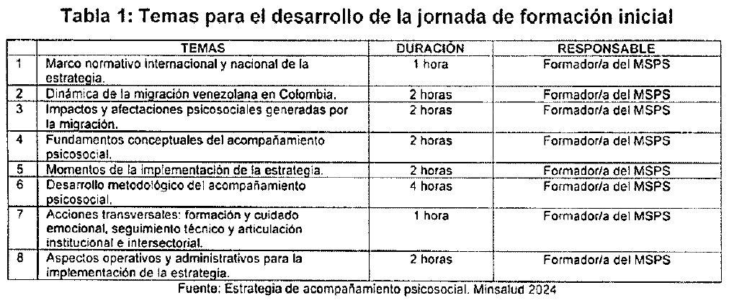
PARTICIPACIÓN SOCIAL | Otorga todas las garantías a la población migrante para ser incluida (no discriminación) El momento de acercamiento a los derechos de salud educan para que los servicios de salud sean entregados de manera integral

